2018_08_data
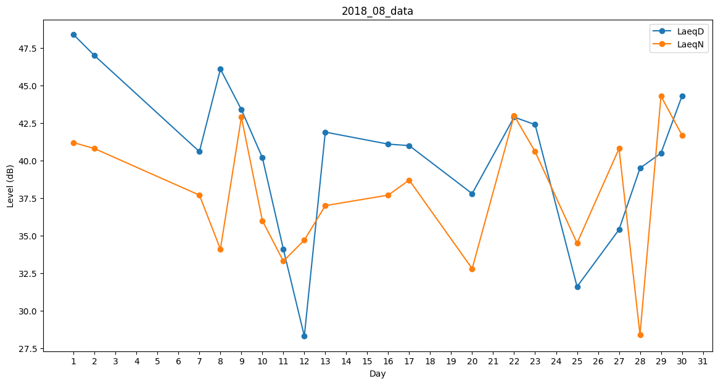
Day | LaeqD | LaeqN
1 | 48.4 | 41.2
2 | 47 | 40.8
3 | 41.8 | 0
4 | 33.6 | 0
5 | 31.6 | 0
6 | 40.9 | 0
7 | 40.6 | 37.7
8 | 46.1 | 34.1
9 | 43.4 | 42.9
10 | 40.2 | 36
11 | 34.1 | 33.3
12 | 28.3 | 34.7
13 | 41.9 | 37
14 | 0 | 0
15 | 33.9 | 0
16 | 41.1 | 37.7
17 | 41 | 38.7
18 | 33.5 | 0
19 | 32.5 | 0
20 | 37.8 | 32.8
21 | 38.8 | 0
22 | 42.9 | 43
23 | 42.4 | 40.6
24 | 41.3 | 0
25 | 31.6 | 34.5
26 | 0 | 0
27 | 35.4 | 40.8
28 | 39.5 | 28.4
29 | 40.5 | 44.3
30 | 44.3 | 41.7
31 | 46.6 | 0

